Intro



VS

Général


Grands Jeux | La semaine du choix est entre parenthèses

 | Joueur | Grand Champion |  | Sidekick |  | Vainqueur Ile
 | Adrien | Yannick (1) |  | Laurent (1) | -1
 | Pauline | Candice (1) |  | Beryl (1)
 | Nathan | Benoît (7) - Jérome (1) |  | Julie (1)
 | Iskan | Amandine (2) | -1 | Freddy (2)
 | RTP | Jeremy (1) |  | Freddy (1)

Scores | Score up to 4th week

 | Joueur | Score |  | Commentaires
 | Adrien | 5
 | Pauline | 4
 | Nathan | 6
 | RTP | 3

Candidats
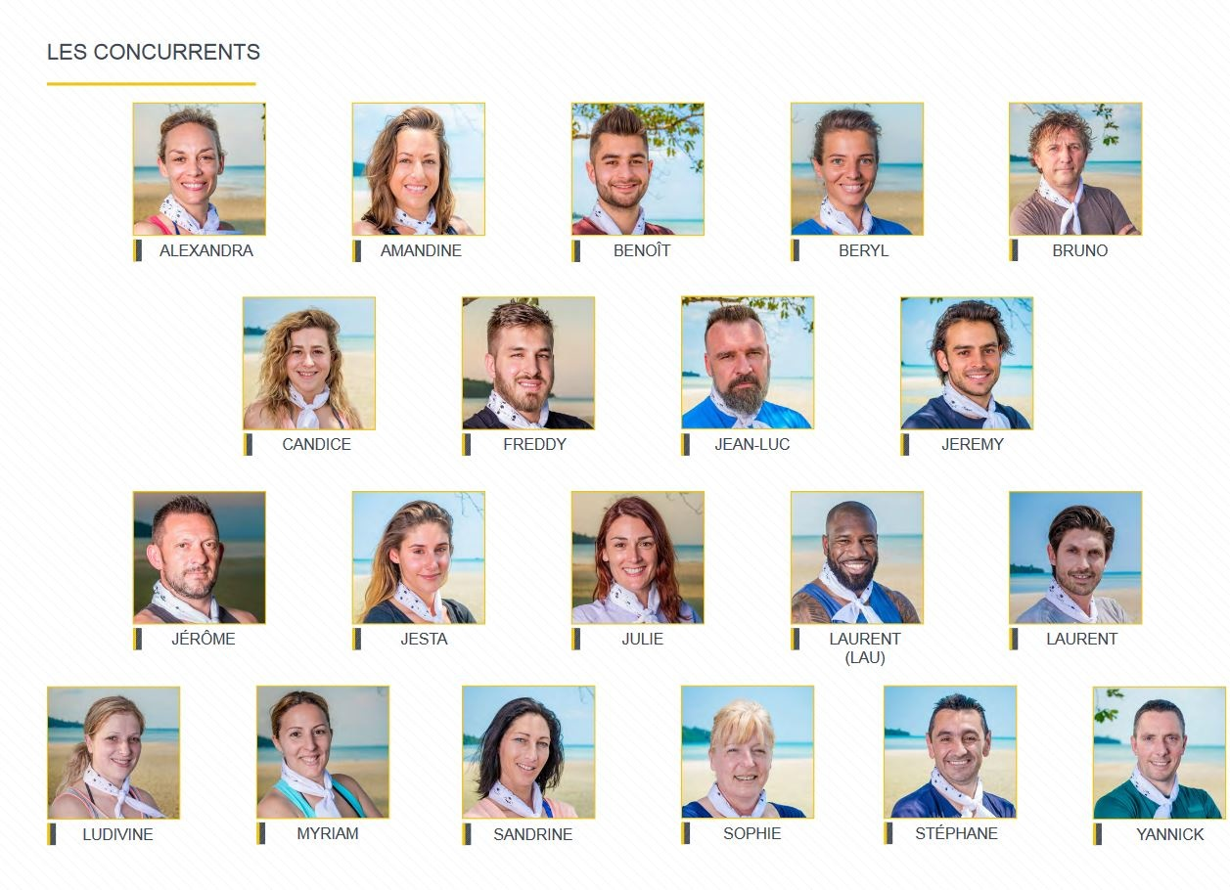
Maserati Man
Maître Gims
(CPT)
(CPT)
La Fofolle
Flemasse
Ice man
Pierre Traversat

Legende :
Lucian Bot
Couleur Equipes
Avant Melange
Apres Melange

Elimination
Conseil
Ambassadeurs
Abandon
Magnétoscope
Capitaine | (CPT)

Beer Fat

île


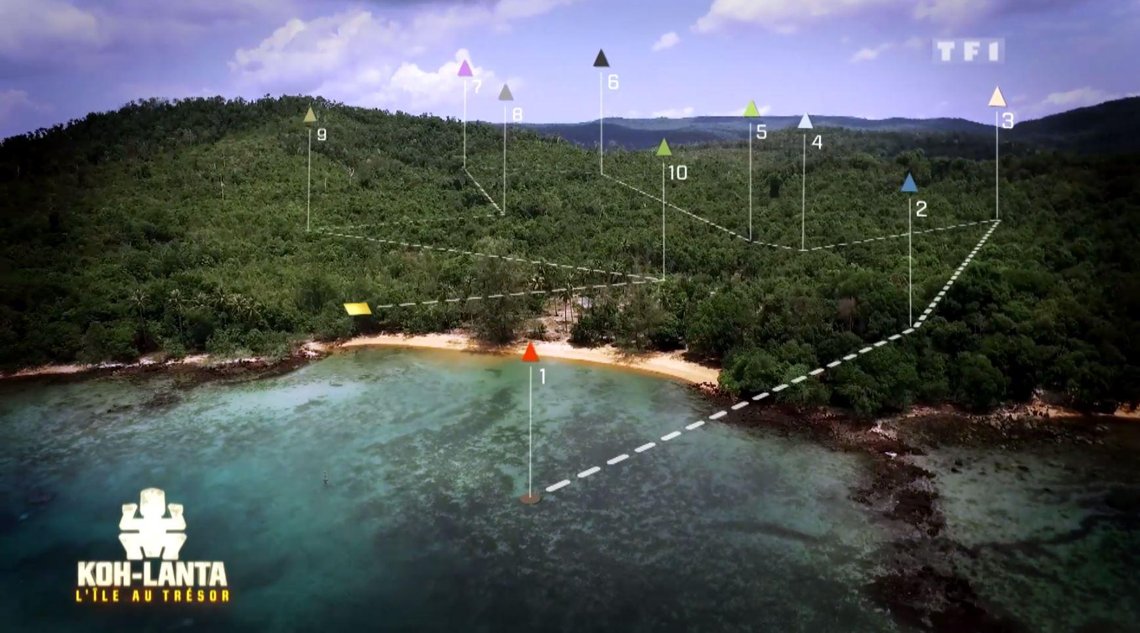

Yannick
Jean Luc Alexandra Bery
Jeremy

BENOIT !!!!!

